シート①入力画面
 |  | 高崎倶楽部 成績纏め表 組合せ作成、成績記入） |  |  |  |  |  |  |  |  |  |  |  |  | Ver05 2016/06/22
重要：「循環参照に関する警告」が出た場合 |  |  |  |  |  |  | ・出欠表：出欠の確認に利用下さい。使用しなくとも組合せ、成績記入は可能です。
｢ｷｬﾝｾﾙ」をクリックした上で |  |  |  |  |  |  | ・組合せ入力：組合せ入力表（ｼｰﾄ①）を使い、「標準機能」と「ﾌﾙ機能」を選択できます。 |  |  |  |  |  | 標準機能---組合せを年齢順に並べ替えられます
(3)
・「組合せ表」の（黄色）の部分の記入をして下さい
（日時：月/日、ｽﾀｰﾄ時間：hh：mm、その他は半角数字,漢字入力）
・名前はプルダウンで選択、表示させてください
プルダウン：各欄右側の（▼）をクリックしてください 全員が
五十音順にリストされますので必要な名前をクリックして下さい
･空欄はﾘｽﾄの最下段にあります（ －－）で表示。
組合せ入力 修正
成績記入
各組内の並べ方を整備します
･左から年齢順に
･ｷｬﾝｾﾙ、空欄を右端に
･幹事を右端に
・整備後、変更する場合は（１）へ
戻ってから行って下さい
・良ければ（３）へ進んで下さい
メール添付組合せ表、クラブ提出用組合せ表
スコア記入依頼用紙が生成されます
組合せ表のスコア記入欄、ｽｺｱ記入依頼用紙、
又は成績表にスコアを記入して下さい。
（いずれか一つのみを使用して下さい）
(1)名前,他入力開始
･直前のｷｬﾝｾﾙ等の変更が組合せ表上で出来ます。
変更した結果の並び順の整備等はｼｰﾄ②～④へ反映されます
(1)
(3)
(2)
【MUST】
(1)スタートです。【MUST】
(3)ｽｺｱ記入開始
表出力
組内の並び順を整える：(2)から(3)へ
このまま組合せを纏める：(3)へ
(2)
（修正）
(推奨）
（ｘ）：ﾌﾟﾙﾀﾞｳﾝﾒﾆｭｰの番号です
「シート⑥循環参照可能化」の設定を |  |  |  |  |  |  |  | 組合せ表、ﾌﾙﾈｰﾑ組合せ表、成績記入用紙が生成されます。 |  |  |  |  | フル機能---標準機能＋ランダムな組合せ生成が可能 |  |  |  |  | ２．組合せ作成のフロー（標準機能）
行って下さい。 |  |  |  |  |  |  | ･成績は組合せ入力表&成績記入表（このｼｰﾄ①）、ｼｰﾄ④ｽｺｱ記入依頼用紙のいずれか一つに記入してください
 | （反復計算を可能にする設定です） |  |  |  |  |  | ･組合せ入力表等を使わず、成績のみを記入する場合はｼｰﾄ⑤成績表に直接記入して下さい。
 |  |  |  |  |  |  | ・参考までに最近の成績が表示されます。右横のﾒﾆｭｰで非標示に出来ます（成績記入時は消えます）

出欠表（使わなくてもOK です）
組合せの入力、 成績の記入
フル機能を使う場合はここで選択：

(1)名前横の出欠欄（黄）をｸﾘｯｸし
出席を○表示させる
一度クリックすると（▼）が表示されます。
これをｸﾘｯｸすると○×ﾌﾟﾙﾀﾞｳﾝが表示されます
(2)○：出席：名前が太文字に変化
(3)組合せ表に名前を入れると太文字が
標準に、背景色が薄緑に変化
(4)組合せ表に欠席者を入れると
ｵﾚﾝｼﾞの背景色でｱﾗｰﾑ表示
(5)太文字が消え、ｵﾚﾝｼﾞ表示が
なければ完成！
最近の成績表示：
「(1)組合せ入力」 から始め、以降
ﾌﾟﾙﾀﾞｳﾝ（▼）で(2)、(3)と進んで下さい

手順
 |  |  |  |  |  |  |  |  |  |  | ・「組合せ表」の（黄色）の部分の記入をして下さい
 |  |  |  |  |  |  |  |  |  |  | ・名前は各欄右側の（▼）をクリックして選択してください
 |  |  |  |  |  |  |  |  |  |  | 五十音順に2段階で表示されます（順番は変化します）
 |  |  |  |  |  |  | ･開催回数、日時等（必ず記入して下さい） |  |  |  | ･空欄はﾘｽﾄの最上段にあります。（ －－）で表示。
 |  |  |  |  |  |  | 第xx回： |  | ←回数の数字のみ記入 |  | ･年齢順等、並べ方を整理するにはPD(ﾌﾟﾙﾀﾞｳﾝ)で(2)へ進んで下さい
 |  |  |  |  |  |  | 開催日： |  |  |  | ・この組合せで良ければPDで(3)へ進んで下さい
：組合せ表作成時に入力、名前はﾌﾟﾙﾀﾞｳﾝ
：成績記入欄（半角数字）、最下段ﾌﾟﾚｾﾞﾝﾄ等記入
：最近のｽｺｱが表示されます（上段：今年、下段：昨年）
 |  |  |  |  |  |  | 場所：
 |  |  |  |  |  |  | 幹事： | --
 | 出 |  | 出 |  | 出
 | 欠 |  | 欠 |  | 欠 |  | ･組合せ入力表 & 成績記入表
(hh:mm)
安藤 |  | 小和瀬 |  | 松岡 |  |  | ＯＵＴ/ＩＮ | ｽﾀｰﾄ時間
飯田 |  | 近藤静 |  | 豆田 |  |  |  |  |  | 12.7 | 12.71 | 12.72 |  | 12.73 | ←名前欄
五十嵐 |  | 近藤裕 |  | 三井 |  |  |  |  |  |  |  |  |  |  | ←成績記入欄（半角数字）
市来 |  | 坂本 |  | 南村 |  |  |  |  |  | 14.7 | 14.71 | 14.72 |  | 14.73 | 欠席も空欄のままに
伊藤 |  | 佐藤清 |  | 宮田 |  |  |  |  |  |  |  |  |  |  |  |  |  | ３．組合せ作成のフロー（フル機能）
NO
(6)をｸﾘｯｸ
・「組合せ表」の（黄色）の部分の記入をして下さい
（日時：月/日、ｽﾀｰﾄ時間：hh：mm、その他は半角数字,漢字入力）
・名前はプルダウンで選択、表示させてください
プルダウン：各欄右側の（▼）をクリックしてください 全員が
五十音順にリストされますので必要な名前をクリックして下さい
･空欄はﾘｽﾄの最上段にあります（ －－）で表示。
「変更する」に戻せば再度変更できます。
表示は並替え前
に戻ります
YES
参加者
入力
成績記入
変更対応
YES（推奨）
NO
(5)を選択
･「ﾗﾝﾀﾞﾑ化する」に変える組合せがと乱数的に
並び替えられます。
･ 「ﾗﾝﾀﾞﾑ化する」→「入力通り」→「ﾗﾝﾀﾞﾑ化する」
を繰り返すたびに 新しい組合せができます
･「①入力中」に戻せばｼｬｯﾌﾙ前に戻ります
YES
各組内の並べ方を整備します
･左から年齢順に
･ｷｬﾝｾﾙ、空欄を右端に
･幹事を右端に
メール添付組合せ表、クラブ提出用組合せ表
スコア記入依頼用紙が自動生成されます
組合せ表のスコア記入欄、ｽｺｱ記入依頼用紙、
又は成績表にスコアを記入して下さい。
（いずれか一つのみを使用して下さい）
･「ｷｬﾝｾﾙ」はﾌﾟﾙﾀﾞｳﾝﾒﾆｭｰのｷｬﾝｾﾙ1,2,,7を
順に使ってください。7名まで可能です
･その他の変更もﾌﾟﾙﾀﾞｳﾝﾒﾆｭｰで行ってください
ﾗﾝﾀﾞﾑ化？
組合せの保存
名前,他入力開始
入力完了
整備？
修正？
･直前のｷｬﾝｾﾙ等の変更が組合せ表上で出来ます
結果はｼｰﾄ②～④へ反映されます
(1)
(6)
(3)
(5)
(4)
(2)
【MUST】
【MUST】
スタートです。【MUST】
NO
(3)をｸﾘｯｸ
ｽｺｱ記入開始
表出力
保存
(配布）
（配布後
の修正）
上田 |  | 里中 |  | 村上 |  |  |  |  |  | 16.7 | 16.71 | 16.72 |  | 16.73
大塩 |  | 佐土原 |  | 森
大橋 |  | 塩崎 |  | 山中 |  |  |  |  |  | 18.7 | 18.71 | 18.72 |  | 18.73
岡本 |  | 鈴木 |  | 湯浅
興津 |  | 高木 |  | 横山 |  |  |  |  |  | 20.7 | 20.71 | 20.72 |  | 20.73
奥原 |  | 田中 |  | 吉澤
小倉 |  | 塚越 |  | 吉田 |  |  |  |  |  | 22.7 | 22.71 | 22.72 |  | 22.73
小野山 |  | 次橋 |  | 渡辺昭
笠原 |  | 坪原 |  | 渡辺政 |  |  |  |  |  | 24.7 | 24.71 | 24.72 |  | 24.73
勝田 |  | 豊島 |  | 村中 |  |  |  |  |  |  |  |  |  |  |  | 組合せ表人員
神崎 |  | 中川 |  | 奈良 |  |  |  |  |  | 26.7 | 26.71 | 26.72 |  | 26.73 |  | 参加人数= | 0 名
神林 |  | 中山 |  |  |  |  |  |  |  |  |  |  |  |  |  | ｽｺｱ記入人数= | 0 名
君島 |  | 林 |  |  |  |  |  |  |  | 28.7 | 28.71 | 28.72 |  | 28.73 |  | ｽｺｱ合計= | #VALUE!
郷間 |  | 福山 |  |  |  |  |  |  |  |  |  |  |  |  |  | 本日の結果
小林邦 |  | 藤田 |  |  |  |  |  |  |  | 30.7 | 30.71 | 30.72 |  | 30.73 |  | 平均ｽｺｱ= | #VALUE!
小林修 |  | 古海 |  |  |  |  |  |  |  |  |  |  |  |  |  | ﾍﾞｽｸﾞﾛｽｺｱ= | -
 |  |  |  |  |  |  |  |  |  | 32.7 | 32.71 | 32.72 |  | 32.73 |  | ﾍﾞｽｸﾞﾛ

 |  |  |  |  |  |  |  |  |  | 34.7 | 34.71 | 34.72 |  | 34.73
 |  |  |  | 出席者= | 0
 |  |  |  | 欠席者= | 0
 |  |  |  |  |  |  | 名簿に追加が必要な場合、記入して下さい。ﾌﾟﾙﾀﾞｳﾝﾒﾆｭｰの最下段に表示されます。 |  |  |  |  |  |  | ｺﾞﾙﾌ場からのﾌﾟﾚｾﾞﾝﾄ等
３．各シートの内容 |  |  |  |  |  |  |  | 姓 |  | 名 | ﾌﾘｶﾞﾅ | 生年月日
 |  | シート①：本シート。入力画面です。
 |  | シート②：メンバーに配信する組合せ表です。
 |  | シート③：クラブ提出用組合せ表。 |  |  |  |  | （例） | 高崎 |  | 観音 | ﾀｶｻｷ ｶﾝﾉﾝ | 1936/8/10
 |  | シート④：スコア記入依頼用紙 |  |  |  |  |  |  |  |  |  |  |  | #VALUE!
 |  | プリントし、会場でスコア記入してもらうフォーマット

 |  |  |  |  |  | ４．注意
 |  |  |  |  |  |  |  | 本エクセルでは反復計算を行う関数を使っています。
 |  |  |  |  |  |  |  | 各PC毎のエクセルの設定次第ではプログラムが動作しないことがあります。

 |  |  |  |  |  |  |  | 対策１ －エクセルの設定を変更する
 |  |  |  |  |  |  |  |  |  | （１）開いているエクセルの左上のofficeマークをクリック
 |  |  |  |  |  |  |  |  |  | （２）最下段にある「エクセルのオプション」をクリック
 |  |  |  |  |  |  |  |  |  | （３）左側にあるﾒﾆｭｰリストから「数式」をクリック
 |  |  |  |  |  |  |  |  |  | （４）反復計算を行う」に☑をいれ、最大回数＝10、変化の最大値＝0.001として下さい
 |  |  |  |  |  |  |  |  |  | （５）下段の「OK」をクリックして設定終了。この変更ではセキュリティ上の問題は一切ありません

 |  |  |  |  |  |  |  | 対策２ －簡易版の組合せ作成ツールを使ってください
 |  |  |  |  |  |  |  |  |  | HPの成績ー組合せ表作成ツールー簡易版 に掲載中です

⑥循環参照可能化
簡単な設定で「循環参照に関する警告」を消し、使用できるようになります。
尚、本設定変更によるセキュリティへの影響は一切なく、また通常のエクセル使用にも
障害はありません。 |  | (Excel2010～、2007、Kingsoft)

[１] エクセル２０１０以降
 | [ファイル]、[オプション]と選択し、オプションが開いたら左側の列の「基本設定」「数式」｢文章校正」、、、から「数式」（図-1の ①)を選びｸﾘｯｸする。表示が変わったら
 | 「計算方法の設定」の「反復計算を行う」②にチェックを入れ、最下段の「ＯＫ」③をクリックして完了です。反復回数、最大値 等はﾃﾞﾌｫﾙﾄのままでＯＫです。

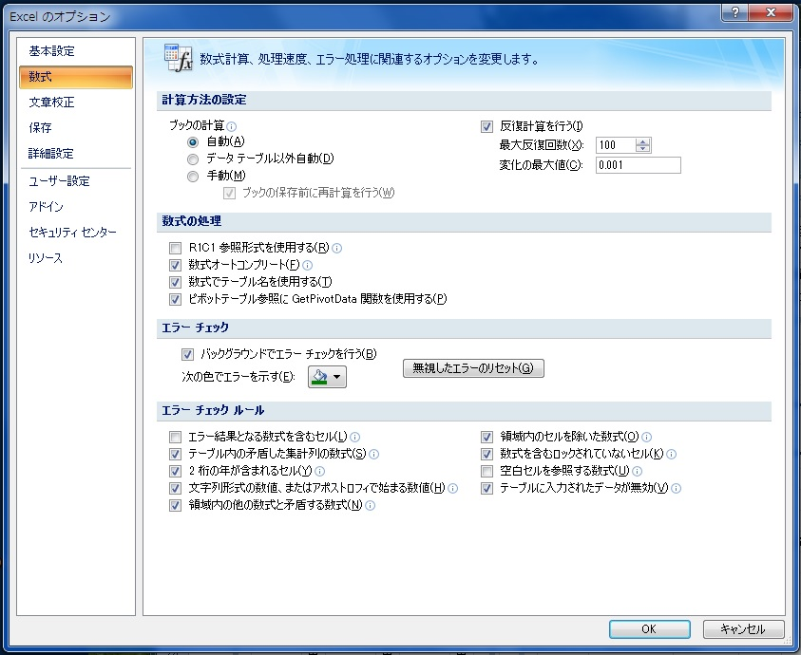
①
②
③
[２] エクセル2007 （エクセル2010以降は下にあります |  |  |  |  | 図-１
 | １．開いたエクセル（組合せ成績表）の左上にありOfficeマーク④を左クリックすると下図の表示がされます。
 | 最下段のExcelｵﾌﾟｼｮﾝ⑤を左クリックする。

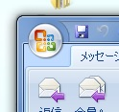
④
 |  | 図-2

 | このマークを左クリック
 | すると下図の表が
 | 表示されます。
 | 最下段のExcelｵﾌﾟｼｮﾝ
 | をｸﾘｯｸする |  | 図-3
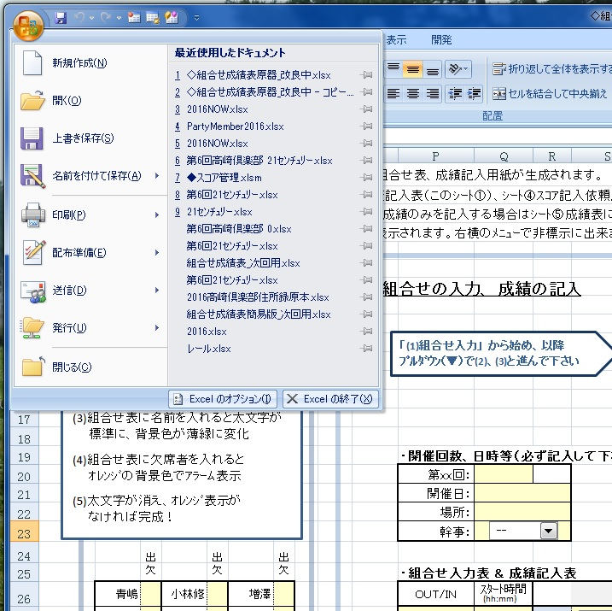
⑤

③

 |  |  |  |  | （参考） 上記の「エクセルのオプション」は 「ＡＬＴ」＋「Ｔ」＋「Ｏ」 でも表示できます
 |  |  |  |  | 表示されたら「数式」を選択し設定して下さい。

 | ２．Excelのｵﾌﾟｼｮﾝが開いたら左側の列の「基本設定」「数式」｢文章校正」、、、から「数式」（図-１の①）をｸﾘｯｸし、
 | 表示が変わったら「計算方法の設定」の「反復計算を行う」にチェックを入れ②、最下段の「ＯＫ」③
 | をクリックして完了です。

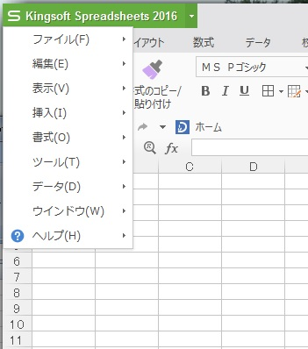
⑥
[3] KingSoft Spreadsheets
 | １．Kingsoft Spreadsheetsを開き、左上の（図-4 ⑥）をｸﾘｯｸし |  |  | 図-4
 | ﾒﾆｭｰを表示させる。
 | ２．「ツール」「オプション」｢計算方法」と選択し「計算方法」の
 | 反復計算(I)にチェックマークを入れる。
 | （回数、精度はﾃﾞﾌｫﾙﾄのままでＯＫ）
 | ３．右下の「ＯＫ」をクリックして完了です。

ｴｸｾﾙの構成
指定されたｾﾙ
（ｴｸｾﾙ上の入力ﾃﾞｰﾀ）
組合せ表入力
名簿ﾘｽﾄ

入力１
１．エクセルのﾌﾟﾙﾀﾞｳﾝ機能 右の図で実際に動作させられます |  |  |  | （表1） |  | （表2）
 | 設定した縦行列範囲（表1）の上から順に番号を指定する。 |  | 1 | Ａ | 入力1 に対応 | 5
 | ﾌﾟﾙﾀﾞｳﾝﾒﾆｭｰの上から5番目にあるＥさんをクリックすると指定したセル(表2）に「５」が記録され、表示もＥになる。 |  | 2 | Ｂ | 入力2 に対応 | 3
入力２
 | この記録は双方向性で例えば指定されたセルを「３」に変えると表示もＣさんに変わる |  | 3 | Ｃ
 | この機能を利用して組合せ成績表が作られています。 |  | 4 | Ｄ
 |  |  | 5 | Ｅ
２．シート① 組合せ表の構造

 | ﾌﾟﾙﾀﾞｳﾝ機能を使い4人＊必要組数分の入力を用意し名簿ﾘｽﾄを使い数値化した入力を使えば組合せ表が出来る。
 | この組合せに対して（1）追加、変更可能、（2）ｼｬｯﾌﾙ、（3）年齢順に並替えが出来るように加工する
 | 手順としてｼｬｯﾌﾙ前とｼｬｯﾌﾙ後の各々に対して年齢順の並替えを行う。

 | ｼｬｯﾌﾙ、及び | 名簿ﾘｽﾄから欠席者を消去すれば（2）ｼｬｯﾌﾙが容易になるがﾒﾝﾊﾞｰ追加が出来なくなる。
 | 追加、変更可能 | このため次の操作を行い全員の名簿を維持しながらｼｬｯﾌﾙが行えるようにする
 |  | ①組合せ表入力から出席者ﾘｽﾄを作成し各々に乱数を対応させる
 |  | ②乱数前の出席者ﾘｽﾄと乱数順に並べ変えた出席者ﾘｽﾄを作り対応表にする
 |  | ③全員名簿ﾘｽﾄにて出席者に関して②の対応表で名前（No）を入れ替え、欠席者はそのままとする。
 |  | ④この結果、ｴｸｾﾙ上の入力ﾃﾞｰﾀはｼｬｯﾌﾙされ、組合せ表入力の名前もｼｬｯﾌﾙされ、 名簿リストには全員の名前が表示される

 | 年齢順並替え | ①組合せ表に入力された各組内のﾒﾝﾊﾞｰ（ｼｬｯﾌﾙ前、及びｼｬｯﾌﾙ後）に対して年齢ﾃﾞｰﾀを対応させる。 年齢データは別シートに記載
 |  | ②年齢データに従って左から並べ直す。
 |  | ③空欄、ｷｬﾝｾﾙ、幹事が右端になるように最も若い数値を設定する。
 |  | 但し、組合せ表入力では空欄を右端に持ってくることは不可。シート②以降では右端になっている

３．シート②③④ |  | シート①からの引用でシート②③④を作成する。
 |  | シート③の名簿フリカナは別シートからデータを挿入
 |  | シート④は成績を記入してもらうシートであり、更にこの表かシート①に成績全体を記入可能。

４．シート⑤ |  | シート①又はシート④に記入された成績をシート⑤の開催回数に対応した列に記入する。
 |  | 開催回数はシート①に記入したもの

５．この他のシート |  | 組合せのｼｬｯﾌﾙの処理を行うシート
（非表示です） |  | シート①名簿ﾘｽﾄ、成績表の左端名簿等の名簿管理を行うシート
 |  | 成績表配信用のｴｸｾﾙ、ＨＰ用のｴｸｾﾙを作るソフトとのｲﾝﾀｰﾌｪｲｽを行うためのシート

